Задания 1 и 2
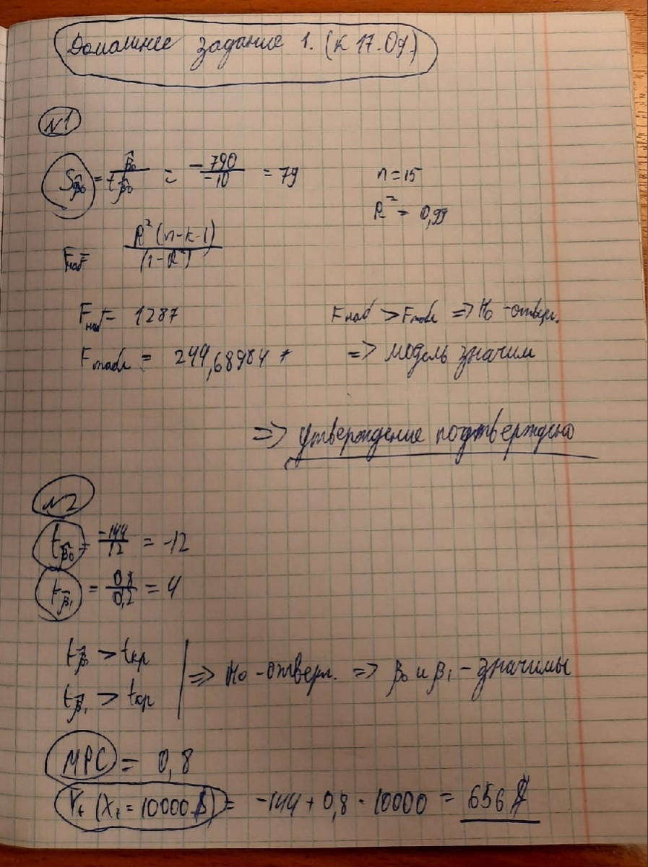

Модель регрессии по годам
Год | Рост ВВП (данные Росстата) - Y | Уровень безработицы (% от общей численности трудоспособного населения, данные Росстата) - X |  | В качестве основы данных взял статистику Франции. | https://svspb.net/
2000 | 4.76% | 9.2
2001 | 1.04% | 8.5 |  | Линейная регрессия
2002 | 8.64% | 8.3 | b | -0.056151321982 | 0.53144528272 | a
Изменение темпа роста ВВП и можельного темпа роста ВВП по годам
 | Рост ВВП (данные Росстата) - Y
2001 | 4.76%
2002 | 1.04%
2003 | 8.64%
2005 | 23.08%
2007 | 3.69%
2008 | 14.60%
2009 | 9.74%
2010 | -7.71%
2012 | -1.81%
2013 | -6.22%
2015 | 4.74%
2016 | -14.52%
2018 | 1.36%
2019 | 7.75%
2020 | -2.14%
2003 | 23.08% | 8.5 | Sb | 0.022996055179 | 0.2053083164 | Sa
2005 | 3.69% | 8.9 | R2 | 0.28442941465 | 0.079785531951 | Se
2007 | 14.60% | 8 | F | 5.9622926196 | 15 | n-k-1
2008 | 9.74% | 7.5 | ESS | 0.037954351607 | 0.095485966629 | RSS
2009 | -7.71% | 9.1 | Коэффициент корреляции | -0.53331924272
2010 | -1.81% | 9.3 | n=17
2012 | -6.22% | 9.8 | k=1
2013 | 4.74% | 10.3
2015 | -14.52% | 10.4
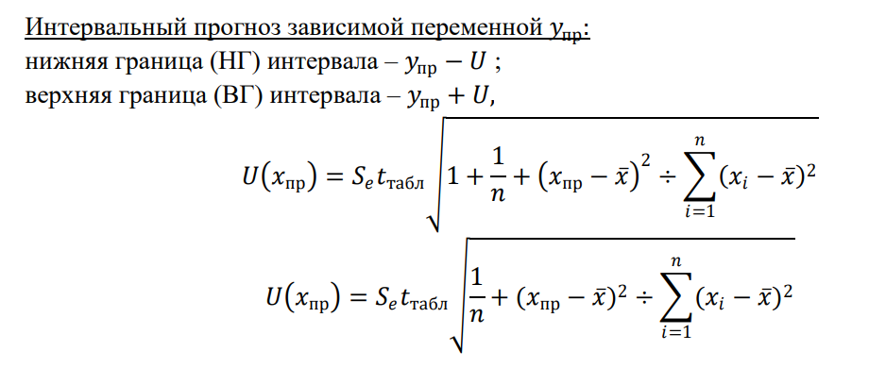
2016 | 1.36% | 10
2018 | 7.75% | 9 |  |  |  | Левая грань | Права грань
2019 | -2.14% | 8.4 | beta0 = 5,145 | sigma0 | 0.2053083164 | 0.17831497851 | 0.88457558692
2020 | -3.96% | 8 | beta1 = -0,527 | sigma1 | 0.022996055179 | -0.09570453689 | 0.57099849762
2021 | 11.96% | 7.9

Матричный метод |  |  | F = | 5.9622926196
B = | -0.056151321982 | b
 | 0.53144528272 | a |  |  | Данные критериев для сравнения(python) | F табл = 4,35
 |  |  |  |  |  | t табл = 1,72
Набор данных для тестирования
2004 | 14.97% | 8.9
2006 | 5.65% | 8.8
Так как F критическое >= F распределенное, то коэффицент детерминации не значим => модель не признается значимой.
2011 | 8.31% | 9.2 |  |  |  |  |  | 8.89 | X.mean
2014 | 1.47% | 10.3 | Год | Рост ВВП (данные Росстата) - Y | Уровень безработицы (% от общей численности трудоспособного населения, данные Росстата) - X
2017 | 4.76% | 9.4 | 2000 | 4.76% | 9.2 | 1 |  | 0.10
 |  |  | 2001 | 1.04% | 8.5 | 1 |  | 0.15
 |  |  | 2002 | 8.64% | 8.3 | 1 |  | 0.35 |  |  |  | Нижняя граница | Верхняя граница
 |  |  | 2003 | 23.08% | 8.5 | 1 |  | 0.15 |  | U | 1.3337717642 | 6.57 | 9.23
 |  |  | 2005 | 3.69% | 8.9 | 1 |  | 0.00
 |  |  | 2007 | 14.60% | 8 | 1 |  | 0.79
 |  |  | 2008 | 9.74% | 7.5 | 1 |  | 1.93
 |  |  | 2009 | -7.71% | 9.1 | 1 |  | 0.04
 |  |  | 2010 | -1.81% | 9.3 | 1 |  | 0.17
 |  |  | 2012 | -6.22% | 9.8 | 1 |  | 0.83
 |  |  | 2013 | 4.74% | 10.3 | 1 |  | 1.99
 |  |  | 2015 | -14.52% | 10.4 | 1 |  | 2.29
 |  |  | 2016 | 1.36% | 10 | 1 |  | 1.24
 |  |  | 2018 | 7.75% | 9 | 1 |  | 0.01
 |  |  | 2019 | -2.14% | 8.4 | 1 |  | 0.24
 |  |  | 2020 | -3.96% | 8 | 1 |  | 0.79
 |  |  | 2021 | 11.96% | 7.9 | 1 |  | 0.98

Расчёт тестовых данных

 |  |  | Пронозированные данные с помощью регрессии: |  |  | Интервальный прогноз зависимой переменной
2004 | 8.9 | 14.97% | 5.1 | 0.24507354061 |  |  |  | Нижняя граница | Верхняя граница
2006 | 8.8 | 5.65% | 9.3 | 0.0092379882829 |  | U1 | 0.89075156941 | -0.65 | 1.14
2011 | 9.2 | 8.31% | 7.4 | 0.11592550005 |  | U2 | 0.61926699056 | -0.61 | 0.63
2014 | 10.3 | 1.47% | 4.4 | 0.284379466 |  | U3 | 0.66529435517 | -0.55 | 0.78
2017 | 9.4 | 4.76% | 5.4 | 0.22822814401 |  | U4 | 0.98026353854 | -0.70 | 1.26
 | X | Y | X | Y |  | U5 | 0.85459599225 | -0.63 | 1.08

Отчёт
Итоговый отчёт
Модель в стандартной форме
yi_hat = 0,53144 - 0,056151*xi
(0,205308) (0,22996)
F = | 5.9622926196

Проверим значимость модели регрессии
F_набл | 5.9622926196
F_табл | 4.543
F_табл < F_набл => гипотеза H0 отвергается => модель значима

Проверим значимость параметров модели регрессии
t_b0 | 2.5885229202
t_b1 | 2.4417806248
t_табл | 2.131
t_b0 > t_табл => гипотеза H0 отвергается => параметр модели значим
t_b1 > t_табл => гипотеза H0 отвергается => параметр модели значим

Линейная регрессия
Переменная X 1 График остатков
ВЫВОД ИТОГОВ
Переменная X 1 График подбора
 | Y | Предсказанное Y
9.2 | 4.76% | 0.014853120481
8.5 | 1.04% | 0.054159045869
8.3 | 8.64% | 0.065389310265
8.5 | 23.08% | 0.054159045869
8.9 | 3.69% | 0.031698517076
8 | 14.60% | 0.08223470686
7.5 | 9.74% | 0.11031036785
9.1 | -7.71% | 0.020468252679
9.3 | -1.81% | 0.0092379882829
9.8 | -6.22% | -0.018837672708
10.3 | 4.74% | -0.046913333699
10.4 | -14.52% | -0.052528465897
10 | 1.36% | -0.030067937105
9 | 7.75% | 0.026083384878
8.4 | -2.14% | 0.059774178067
8 | -3.96% | 0.08223470686
7.9 | 11.96% | 0.087849839058
Регрессионная статистика
Множественный R | 0.53331924272
R-квадрат | 0.28442941465
Нормированный R-квадрат | 0.23672470896
Стандартная ошибка | 0.079785531951
Наблюдения | 17

Дисперсионный анализ
 | df | SS | MS | F | Значимость F
Регрессия | 1 | 0.037954351607 | 0.037954351607 | 5.9622926196 | 0.02748136033
Остаток | 15 | 0.095485966629 | 0.0063657311086
Итого | 16 | 0.13344031824

График нормального распределения
 | Коэффициенты | Стандартная ошибка | t-статистика | P-Значение | Нижние 95% | Верхние 95% | Нижние 95,0% | Верхние 95,0%
Y-пересечение | 0.53144528272 | 0.2053083164 | 2.5885229202 | 0.020563268374 | 0.093840965027 | 0.96904960041 | 0.093840965027 | 0.96904960041
Переменная X 1 | -0.056151321982 | 0.022996055179 | -2.4417806248 | 0.02748136033 | -0.10516625334 | -0.0071363906216 | -0.10516625334 | -0.0071363906216

ВЫВОД ОСТАТКА |  |  |  |  | ВЫВОД ВЕРОЯТНОСТИ

Наблюдение | Предсказанное Y | Остатки | Стандартные остатки |  | Персентиль | Y
1 | 0.014853120481 | 0.032773634668 | 0.42424313669 |  | 2.9411764706 | -0.14515111142
2 | 0.054159045869 | -0.04373702752 | -0.56616038875 |  | 8.8235294118 | -0.077097194595
3 | 0.065389310265 | 0.021049274757 | 0.27247543455 |  | 14.705882353 | -0.062229210342
4 | 0.054159045869 | 0.17663589964 | 2.2864893954 |  | 20.588235294 | -0.039595619208
5 | 0.031698517076 | 0.0052492740889 | 0.067950000889 |  | 26.470588235 | -0.021364304405
6 | 0.08223470686 | 0.063758564942 | 0.82533212614 |  | 32.352941176 | -0.018060200669
7 | 0.11031036785 | -0.012948582445 | -0.16761483088 |  | 38.235294118 | 0.010422018349
8 | 0.020468252679 | -0.097565447274 | -1.2629502893 |  | 44.117647059 | 0.013575588549
9 | 0.0092379882829 | -0.027298188952 | -0.35336542389 |  | 50 | 0.036947791165
10 | -0.018837672708 | -0.043391537634 | -0.56168814409 |  | 55.882352941 | 0.047356458884
11 | -0.046913333699 | 0.094269792584 | 1.2202892022 |  | 61.764705882 | 0.047626755149
12 | -0.052528465897 | -0.092622645525 | -1.1989674647 |  | 67.647058824 | 0.0775202781
13 | -0.030067937105 | 0.043643525653 | 0.56495004008 |  | 73.529411765 | 0.086438585022
14 | 0.026083384878 | 0.051436893222 | 0.66583243339 |  | 79.411764706 | 0.097361785405
15 | 0.059774178067 | -0.081138482472 | -1.0503090261 |  | 85.294117647 | 0.11956521739
16 | 0.08223470686 | -0.12183032607 | -1.5770505834 |  | 91.176470588 | 0.1459932718
17 | 0.087849839058 | 0.031715378334 | 0.41054438184 |  | 97.058823529 | 0.23079494551

